14 JUNIO SAB
 |  | 7:00:00 | 16:00:00 | 9:00:00

 |  |  |  | TERNOVA | HORAS SOLICITADAS | OPERADORES
 |  |  |  |  | 4 | 3 | S40025171986

HORAS EXTRAS
NOMBRE | DEPARTAMENTO | ACTIVIDAD | TRANSPORTE | LUGAR
MIGUEL ANGEL BARRIENTOS RODRIGUEZ | BODEGA | desmontaje de Racks UCA |  |  | ENVIADO
ALEXIS RUIZ | BODEGA | desmontaje de Racks UCA |  |  | ENVIADO
OSCAR FLORES | BODEGA | desmontaje de Racks UCA |  |  | ENVIADO
CHRISTIAN BARILLAS | BODEGA | desmontaje de Racks UCA |  |  | ENVIADO
WILL MORAN | BODEGA | desmontaje de Racks UCA |  |  | ENVIADO
DANIEL MENJIVAR | BODEGA | desmontaje de Racks UCA |  |  | ENVIADO
ALEXIS DIMAS | BODEGA | desmontaje de Racks UCA |  |  | ENVIADO
EDGAR ALEXANDER MENDOZA FUNES | BODEGA | desmontaje de Racks UCA |  |  | ENVIADO
BENAJMIN ORTIZ | BODEGA | desmontaje de Racks UCA |  |  | ENVIADO

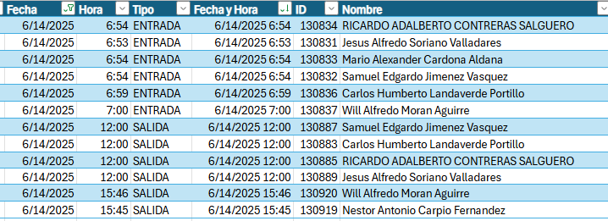

 |  |  |  |  | S40025171986

 |  |  |  |  | S40025171986

 |  |  |  |  | S40025171986

